Caracterización
DISTRIBUCION POBLACIÓN TOTAL POR SEXO Y CURSO DE VIDA |  |  |  |  |  | VICEPRESIDENCIA DE SALUD |  |  |  |  |  | DISTRIBUCION DE LA POBLACIÓN TOTAL POR CURSO DE VIDA
 |  |  |  |  |  |  |  |  |  | NÚMERO DE SOLICITUD | 3302
CURSO DE VIDA | H | M | TOTAL | % H | % M | GERENCIA TÉCNICA |  |  |  | FECHA DE RESPUESTA DE GT | 2025-02-06
Menor 1 Año | 790 | 737 | 1,527 | 0.6% | 0.5% |  |  |  |  |  |  | CURSO DE VIDA |  | N. AFILIADOS POR GRUPO | N. AFILIADOS CICLO
De 1 a 4 años | 4,558 | 4,459 | 9,017 | 3.5% | 3.1% | Formato para solicitud de estudios a Gerencia Técnica V5
De 5 a 14 años | 19,724 | 18,898 | 38,622 | 15.1% | 13.1% |  |  |  |  |  |  | PRIMERA INFANCIA | Menor de 1 año | 480 | 4559
De 15 a 18 años | 9,399 | 9,127 | 18,526 | 7.2% | 6.3% |  |  |  |  |  |  |  | De 1 a 4 años | 3083
De 19 a 44 años | 48,087 | 53,874 | 101,961 | 36.8% | 37.5% |  |  |  |  |  |  |  | De 5 años | 996
De 45 a 49 años | 8,850 | 10,354 | 19,204 | 6.8% | 7.2% |  | CARACTERISTICAS DE LA POBLACIÓN |  |  |  |  | INFANCIA | De 6 a 9 años | 4192 | 6526
De 50 a 54 años | 7,567 | 8,483 | 16,050 | 5.8% | 5.9% |  | REGIMEN CONTRIBUTIVO |  |  |  |  |  | De 10 a 11 años | 2334
De 55 a 59 años | 7,745 | 8,515 | 16,260 | 5.9% | 5.9% |  | NORTE DE SANTANDER |  |  |  |  | ADOLESCENCIA | De 12 a 13 años | 2830 | 8219
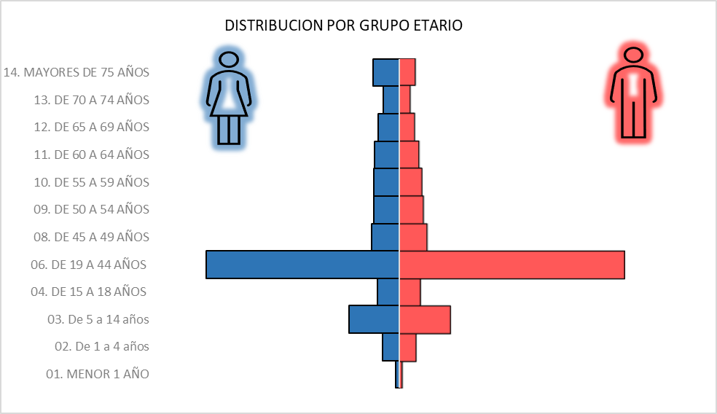
De 60 a 64 años | 7,665 | 8,919 | 16,584 | 5.9% | 6.2% |  |  |  |  |  |  |  | De 14 a 15 años | 2723
De 65 a 69 años | 6,315 | 7,528 | 13,843 | 4.8% | 5.2% |  |  |  |  |  |  |  | De 16 a 17 años | 2666
De 70 a 74 años | 4,527 | 5,346 | 9,873 | 3.5% | 3.7% |  | CURSO DE VIDA | N. |  |  |  | JUVENTUD | De 18 a 20 años | 3272 | 11496
Mayores de 75 años | 5,610 | 7,499 | 13,109 | 4.3% | 5.2% |  | 01. Menor 1 año | 1,860 |  |  |  |  | De 21 a 24 años | 3862
Total general | 130,837 | 143,739 | 274,576 | 100% | 100% |  | 02. De 1 a 4 años | 8,743 |  |  |  |  | De 25 a 28 años | 4362
 |  |  |  |  |  |  | 03. De 5 a 14 años | 25,845 |  |  |  | ADULTEZ | De 29 a 34 años | 6133 | 26975
 |  |  |  |  |  |  | 04. De 15 a 18 años (H) | 5,599 |  |  |  |  | De 35 a 39 años | 5046
Población Hombres | 130,837 | 48% |  |  |  |  | 05. De 15 a 18 años (M) | 5,439 |  |  |  |  | De 40 a 44 años | 4676
Población Mujeres | 143,739 | 52% |  |  |  |  | 06. De 19 a 44 años (H) | 56,946 |  |  |  |  | De 45 a 49 años | 4049
Total | 274,576 | 100% |  |  |  |  | 07. De 19 a 44 años (M) | 48,765 |  |  |  |  | De 50 a 54 años | 3607
 |  |  |  |  |  |  | 08. De 45 a 49 años | 14,244 |  |  |  |  | De 55 a 59 años | 3464
 |  |  |  |  |  |  | 09. De 50 a 54 años | 12,663 |  |  |  | PERSONA MAYOR | De 60 a 63 años | 2473 | 10425
PIRAMIDE POBLACIONAL
 | Hombres | Mujeres
Menor 1 Año | 790 | -737
De 1 a 4 años | 4558 | -4459
De 5 a 14 años | 19724 | -18898
De 15 a 18 años | 9399 | -9127
De 19 a 44 años | 48087 | -53874
De 45 a 49 años | 8850 | -10354
De 50 a 54 años | 7567 | -8483
De 55 a 59 años | 7745 | -8515
De 60 a 64 años | 7665 | -8919
De 65 a 69 años | 6315 | -7528
De 70 a 74 años | 4527 | -5346
Mayores de 75 años | 5610 | -7499
 |  |  |  |  |  |  | 10. De 55 a 59 años | 12,263 |  |  |  |  | De 64 a 65 años | 1150
 |  |  |  |  |  |  | 11. De 60 a 64 años | 11,388 |  |  |  |  | De 66 a 68 años | 1507
 |  |  |  |  |  |  | 12. De 65 a 69 años | 9,451 |  |  |  |  | De 69 a 71 años | 1353
 |  |  |  |  |  |  | 13. De 70 A 74 años | 6,959 |  |  |  |  | De 72 a 74 años | 1060
 |  |  |  |  |  |  | 14. Mayores de 75 años | 10,728 |  |  |  |  | De 75 a 77 años | 898
 |  |  |  |  |  |  | Total general | 230,893 |  |  |  |  | De 78 a 79 años | 441
 |  |  |  |  |  |  |  |  |  |  |  |  | 80 años y mas | 1543

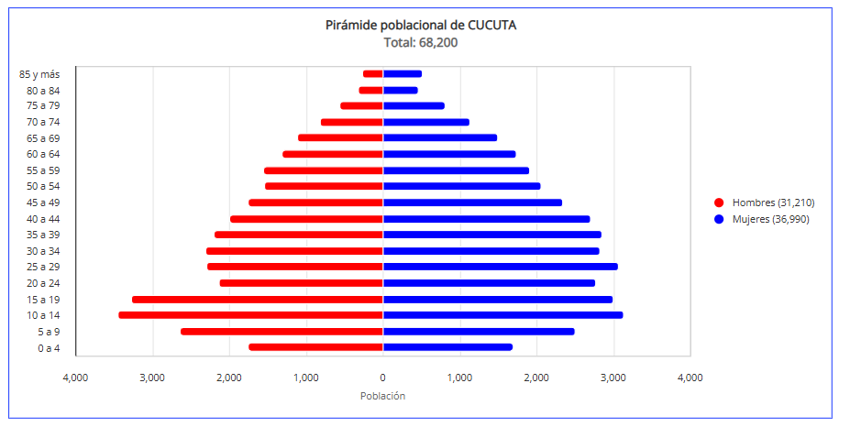
 |  |  |  |  |  |  | SEGMENTACIÓN DE LA POBLACION ESTIMADA
 |  |  |  |  |  |  | SEGMENTACION | IPS PRIMARIA | % PART
 |  |  |  |  |  |  | SIN SEGMENTACION | 173,519 | 75%
 |  |  |  |  |  |  | GESTION BASICA | 38,033 | 16%
 |  |  |  |  |  |  | GESTION DE ENFERMEDAD | 11,630 | 5%
 |  |  |  |  |  |  | GESTION DE CASO | 7,711 | 3%
 |  |  |  |  |  |  | Total general | 230,893 | 100%

 |  |  |  |  |  |  | PATOLOGIA | N° USUARIOS | % PART
 |  |  |  |  |  |  | 00. SIN PATOLOGIA | 186,761 | 80.89%
 |  |  |  |  |  |  | 13. HIPERTENSION ARTERIAL | 17,641 | 7.64%
 |  |  |  |  |  |  | 17. SALUD MENTAL | 11,616 | 5.03%
 |  |  |  |  |  |  | 12. DIABETES MELLITUS | 9,192 | 3.98%
 |  |  |  |  |  |  | 06. CANCER | 2,933 | 1.27%
 |  |  |  |  |  |  | 08. EPOC | 924 | 0.40%
 |  |  |  |  |  |  | 09. VIH | 904 | 0.39%
 |  |  |  |  |  |  | 07. ARTRITIS REUMATOIDEA | 419 | 0.18%
 |  |  |  |  |  |  | 05. DIALISIS | 183 | 0.08%
 |  |  |  |  |  |  | 11. PSORIASIS | 131 | 0.06%
 |  |  |  |  |  |  | 04. ENF. HUERFANAS O RARAS | 48 | 0.02%
 |  |  |  |  |  |  | 15. ENFERMEDAD RENAL CRONICA | 46 | 0.02%
 |  |  |  |  |  |  | 01. HEMOFILIA | 35 | 0.02%
 |  |  |  |  |  |  | 14. TRASPLANTES | 29 | 0.01%
 |  |  |  |  |  |  | 02. ANGIOEDEMA HEREDITARIO | 14 | 0.01%
 |  |  |  |  |  |  | 16. PREDIALISIS | 11 | 0.00%
 |  |  |  |  |  |  | 10. HEPATITIS C | 4 | 0.00%
 |  |  |  |  |  |  | 03. FIBROSIS QUISTICA | 2 | 0.00%
 |  |  |  |  |  |  | Total general | 230,893 | 100%

Hospitalización


CLÍNICA MÉDICO QUIRÚRGICA S.A.S
MORBILIDAD POR EGRESOS HOSPITALARIOS
AÑO: 2025

Causas Principales de Morbilidad Hospitalaria General por tipo de Población, Sexo y Curso de vida.

 |  |  |  |  |  | Nro. | CAUSAS DE MORBILIDAD SEGÚN CIE 10 | CURSO DE VIDA |  |  |  |  |  |  |  |  |  |  |  |  |  | SUBTOTAL |  | TOTAL GENERAL
N. | CAUSAS DE MORBILIDAD | H | M | TOTAL | FRECUENCIA |  |  | < 1 AÑO |  | *1 - 5 |  | *6 - 11 |  | *12 - 17 |  | *18 - 28 |  | *29 - 59 |  | > 60 AÑOS
1 | INFECCION AGUDA VIAS RESPIRATORIAS INFERIORES | 314 | 286 | 600 | 9.1% |  |  | H | M | H | M | H | M | H | M | H | M | H | M | H | M | H | M
2 | DENGUE | 234 | 234 | 468 | 7.1% | 1 | INFECCION AGUDA VIAS RESPIRATORIAS INFERIORES | 14 | 10 | 132 | 101 | 36 | 19 | 8 | 5 | 3 | 8 | 23 | 40 | 98 | 103 | 314 | 286 | 600
3 | CALCULOS DE LA VIA BILIAR | 119 | 311 | 430 | 6.5% | 2 | DENGUE | 1 | 1 | 26 | 34 | 63 | 80 | 95 | 65 | 33 | 29 | 12 | 18 | 4 | 7 | 234 | 234 | 468
4 | INFECCION DE VIAS URINARIAS | 129 | 292 | 421 | 6.4% | 3 | CALCULOS DE LA VIA BILIAR | 0 | 0 | 0 | 0 | 0 | 0 | 2 | 0 | 6 | 39 | 60 | 189 | 51 | 83 | 119 | 311 | 430
5 | INFECCIONES DE PIEL Y TEJIDOS BLANCOS | 202 | 162 | 364 | 5.5% | 4 | INFECCION DE VIAS URINARIAS | 3 | 4 | 13 | 68 | 4 | 31 | 4 | 10 | 4 | 15 | 26 | 74 | 75 | 90 | 129 | 292 | 421
6 | APENDICITIS AGUDA | 157 | 132 | 289 | 4.4% | 5 | INFECCIONES DE PIEL Y TEJIDOS BLANCOS | 2 | 2 | 9 | 9 | 12 | 5 | 12 | 6 | 20 | 8 | 68 | 62 | 79 | 70 | 202 | 162 | 364
7 | INSUFICIENCIA CARDIACA CONGESTIVA | 117 | 75 | 192 | 2.9% | 6 | APENDICITIS AGUDA | 0 | 0 | 3 | 2 | 23 | 9 | 32 | 23 | 41 | 27 | 45 | 63 | 13 | 8 | 157 | 132 | 289
8 | ACCIDENTE CEREBROVASCULAR | 74 | 81 | 155 | 2.3% | 7 | INSUFICIENCIA CARDIACA CONGESTIVA | 0 | 0 | 0 | 0 | 0 | 0 | 0 | 0 | 0 | 2 | 17 | 8 | 100 | 65 | 117 | 75 | 192
9 | GASTROENTERITIS Y COLITIS | 75 | 73 | 148 | 2.2% | 8 | ACCIDENTE CEREBROVASCULAR | 0 | 0 | 0 | 0 | 0 | 0 | 0 | 0 | 0 | 0 | 22 | 13 | 52 | 68 | 74 | 81 | 155
10 | DIABETES MELLITUS | 79 | 58 | 137 | 2.1% | 9 | GASTROENTERITIS Y COLITIS | 3 | 2 | 39 | 30 | 8 | 14 | 4 | 2 | 8 | 2 | 6 | 8 | 7 | 15 | 75 | 73 | 148
 | OTRAS CAUSAS | 1537 | 1863 | 3400 | 51.5% | 10 | DIABETES MELLITUS | 0 | 0 | 0 | 0 | 0 | 0 | 2 | 1 | 3 | 1 | 29 | 20 | 45 | 36 | 79 | 58 | 137
 | TOTAL GENERAL | 3037 | 3567 | 6604 | 100% |  | OTRAS CAUSAS | 2 | 5 | 67 | 62 | 53 | 40 | 43 | 50 | 101 | 108 | 481 | 697 | 790 | 901 | 1537 | 1863 | 3400
Fuente: Informe de Egresos Hospitalización Año 2025 |  |  |  |  |  | TOTAL GENERAL |  | 25 | 24 | 289 | 306 | 199 | 198 | 202 | 162 | 219 | 239 | 789 | 1192 | 1314 | 1446 | 3037 | 3567 | 6604

Causas Principales de Morbilidad Hospitalaria Adulto por tipo de Población, Sexo y Curso de vida.

 |  |  |  |  |  | Nro. | CAUSAS DE MORBILIDAD SEGÚN CIE 10 | CICLO VITAL |  |  |  |  |  |  |  |  |  |  |  |  |  | SUBTOTAL |  | TOTAL GENERAL
N. | CAUSAS DE MORBILIDAD | H | M | TOTAL | FRECUENCIA |  |  | < 1 AÑO |  | *1 - 5 |  | *6 - 11 |  | *12 - 17 |  | *18 - 28 |  | *29 - 59 |  | > 60 AÑOS
1 | CALCULOS DE LA VIA BILIAR | 117 | 311 | 428 | 8.2% |  |  | H | M | H | M | H | M | H | M | H | M | H | M | H | M | H | M
2 | INFECCIONES DE PIEL Y TEJIDOS BLANCOS | 167 | 140 | 307 | 5.9% | 1 | CALCULOS DE LA VIA BILIAR | 0 | 0 | 0 | 0 | 0 | 0 | 0 | 0 | 6 | 39 | 60 | 189 | 51 | 83 | 117 | 311 | 428
3 | INFECCION DE VIAS URINARIAS | 105 | 179 | 284 | 5.5% | 2 | INFECCIONES DE PIEL Y TEJIDOS BLANCOS | 0 | 0 | 0 | 0 | 0 | 0 | 0 | 0 | 20 | 8 | 68 | 62 | 79 | 70 | 167 | 140 | 307
4 | INFECCION AGUDA VIAS RESPIRATORIAS INFERIORES | 124 | 151 | 275 | 5.3% | 3 | INFECCION DE VIAS URINARIAS | 0 | 0 | 0 | 0 | 0 | 0 | 0 | 0 | 4 | 15 | 26 | 74 | 75 | 90 | 105 | 179 | 284
5 | APENDICITIS AGUDA | 99 | 98 | 197 | 3.8% | 4 | INFECCION AGUDA VIAS RESPIRATORIAS INFERIORES | 0 | 0 | 0 | 0 | 0 | 0 | 0 | 0 | 3 | 8 | 23 | 40 | 98 | 103 | 124 | 151 | 275
6 | INSUFICIENCIA CARDIACA CONGESTIVA | 117 | 75 | 192 | 3.7% | 5 | APENDICITIS AGUDA | 0 | 0 | 0 | 0 | 0 | 0 | 0 | 0 | 41 | 27 | 45 | 63 | 13 | 8 | 99 | 98 | 197
7 | ACCIDENTE CEREBROVASCULAR | 74 | 81 | 155 | 3.0% | 6 | INSUFICIENCIA CARDIACA CONGESTIVA | 0 | 0 | 0 | 0 | 0 | 0 | 0 | 0 | 0 | 2 | 17 | 8 | 100 | 65 | 117 | 75 | 192
8 | DIABETES MELLITUS | 77 | 57 | 134 | 2.6% | 7 | ACCIDENTE CEREBROVASCULAR | 0 | 0 | 0 | 0 | 0 | 0 | 0 | 0 | 0 | 0 | 22 | 13 | 52 | 68 | 74 | 81 | 155
9 | FRACTURA DE FEMUR | 55 | 74 | 129 | 2.5% | 8 | DIABETES MELLITUS | 0 | 0 | 0 | 0 | 0 | 0 | 0 | 0 | 3 | 1 | 29 | 20 | 45 | 36 | 77 | 57 | 134
10 | HEMORRAGIA GASTROINTESTINAL | 68 | 48 | 116 | 2.2% | 9 | FRACTURA DE FEMUR | 0 | 0 | 0 | 0 | 0 | 0 | 0 | 0 | 1 | 0 | 18 | 6 | 36 | 68 | 55 | 74 | 129
 | OTRAS CAUSAS | 1319 | 1663 | 2982 | 57.4% | 10 | HEMORRAGIA GASTROINTESTINAL | 0 | 0 | 0 | 0 | 0 | 0 | 0 | 0 | 3 | 4 | 20 | 5 | 45 | 39 | 68 | 48 | 116
 | TOTAL GENERAL | 2322 | 2877 | 5199 | 100% |  | OTRAS CAUSAS | 0 | 0 | 0 | 0 | 0 | 0 | 0 | 0 | 138 | 135 | 461 | 712 | 720 | 816 | 1319 | 1663 | 2982
Fuente: Informe de Egresos Hospitalización Año 2025 |  |  |  |  |  |  |  | 0 | 0 | 0 | 0 | 0 | 0 | 0 | 0 | 219 | 239 | 789 | 1192 | 1314 | 1446 | 2322 | 2877 | 5199

Causas Principales de Morbilidad Hospitalaria Pediátrica por tipo de Población, Sexo y Curso de vida.

 |  |  |  |  |  | Nro. | CAUSAS DE MORBILIDAD SEGÚN CIE 10 | CICLO VITAL |  |  |  |  |  |  |  |  |  |  |  |  |  | SUBTOTAL |  | TOTAL GENERAL
N. | CAUSAS DE MORBILIDAD | H | M | TOTAL | FRECUENCIA |  |  | < 1 AÑO |  | *1 - 5 |  | *6 - 11 |  | *12 - 17 |  | *18 - 28 |  | *29 - 59 |  | > 60 AÑOS
1 | DENGUE | 185 | 180 | 365 | 26.0% |  |  | H | M | H | M | H | M | H | M | H | M | H | M | H | M | H | M
2 | INFECCION AGUDA VIAS RESPIRATORIAS INFERIORES | 190 | 135 | 325 | 23.1% | 1 | DENGUE | 1 | 1 | 26 | 34 | 63 | 80 | 95 | 65 | 0 | 0 | 0 | 0 | 0 | 0 | 185 | 180 | 365
3 | INFECCION DE VIAS URINARIAS | 24 | 113 | 137 | 9.8% | 2 | INFECCION AGUDA VIAS RESPIRATORIAS INFERIORES | 14 | 10 | 132 | 101 | 36 | 19 | 8 | 5 | 0 | 0 | 0 | 0 | 0 | 0 | 190 | 135 | 325
4 | GASTROENTERITIS Y COLITIS | 54 | 48 | 102 | 7.3% | 3 | INFECCION DE VIAS URINARIAS | 3 | 4 | 13 | 68 | 4 | 31 | 4 | 10 | 0 | 0 | 0 | 0 | 0 | 0 | 24 | 113 | 137
5 | APENDICITIS AGUDA | 58 | 34 | 92 | 6.5% | 4 | GASTROENTERITIS Y COLITIS | 3 | 2 | 39 | 30 | 8 | 14 | 4 | 2 | 0 | 0 | 0 | 0 | 0 | 0 | 54 | 48 | 102
6 | INFECCIONES DE PIEL Y TEJIDOS BLANCOS | 35 | 22 | 57 | 4.1% | 5 | APENDICITIS AGUDA | 0 | 0 | 3 | 2 | 23 | 9 | 32 | 23 | 0 | 0 | 0 | 0 | 0 | 0 | 58 | 34 | 92
7 | FIEBRE NO ESPECIFICADA | 15 | 23 | 38 | 2.7% | 6 | INFECCIONES DE PIEL Y TEJIDOS BLANCOS | 2 | 2 | 9 | 9 | 12 | 5 | 12 | 6 | 0 | 0 | 0 | 0 | 0 | 0 | 35 | 22 | 57
8 | CONSTIPACION | 9 | 9 | 18 | 1.3% | 7 | FIEBRE NO ESPECIFICADA | 2 | 1 | 7 | 14 | 6 | 2 | 0 | 6 | 0 | 0 | 0 | 0 | 0 | 0 | 15 | 23 | 38
9 | DOLOR ABDOMINAL | 10 | 6 | 16 | 1.1% | 8 | CONSTIPACION | 0 | 1 | 7 | 2 | 2 | 4 | 0 | 2 | 0 | 0 | 0 | 0 | 0 | 0 | 9 | 9 | 18
10 | OTRAS CONVULSIONES Y LAS NO ESPECIFICADAS | 4 | 10 | 14 | 1.0% | 9 | DOLOR ABDOMINAL | 0 | 0 | 1 | 0 | 5 | 3 | 4 | 3 | 0 | 0 | 0 | 0 | 0 | 0 | 10 | 6 | 16
 | OTRAS CAUSAS | 131 | 110 | 241 | 17.2% | 10 | OTRAS CONVULSIONES Y LAS NO ESPECIFICADAS | 0 | 0 | 4 | 4 | 0 | 4 | 0 | 2 | 0 | 0 | 0 | 0 | 0 | 0 | 4 | 10 | 14
 | TOTAL GENERAL | 715 | 690 | 1405 | 100% |  | OTRAS CAUSAS | 0 | 3 | 48 | 42 | 40 | 27 | 43 | 38 | 0 | 0 | 0 | 0 | 0 | 0 | 131 | 110 | 241
Fuente: Informe de Egresos Hospitalización Año 2025 |  |  |  |  |  | TOTAL GENERAL |  | 25 | 24 | 289 | 306 | 199 | 198 | 202 | 162 | 0 | 0 | 0 | 0 | 0 | 0 | 715 | 690 | 1405

